Sayfa1 (2)
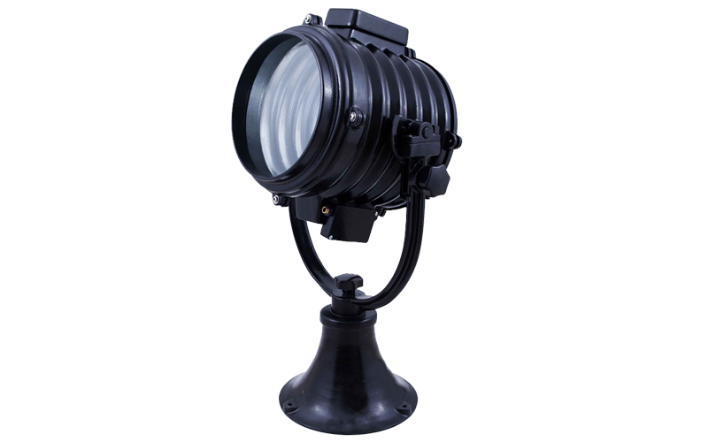
SÜPERDENİZ AYDINLATMA
Ürün Detay Bilgileri

Ürün Kodu | : | SD-31
Ürün Adı | : | Uzun Menzilli Tarama Projektörü 1000W-220 Volt Ampullü
Gövde | : | Aleminyum Döküm
Duy | : | GX 9,5 Porselen Duy
Boya | : | Statick Toz Boya
Conta | : | Isıya Dayanıklı Lastik Conta
Cam | : | Isıya ve Darbeye Dayanıklı Cam
Ağırlık | : | 24 KG
Ebat | : | Çap: 40 CM , Yükseklik: 90 CM
Derinlik | : | 45 CM
Koli Ebat | : | 50x50x95
Açıklama | : | GEMİSAN TEKNİK TİCARET VE SANAYİ A.Ş Firmasına teslim edilen 8 Adet SD-31 Kodlu ürünün özellikleridir.

Özellikler
*Sağa sola 360 derece, yukarı aşağı 80-90 derece açı ile hareket eder ve el ile kumanda edilir.
*Askeri nöbet kulubeleri, Ceza evi nöbetçi kulubeleri, Fabrika nöbet kulubeleri için uygundur.
*1000 M - 1200 M ye kadar aydınlatma gücüne sahiptir.
*Sınır gözetleme, Gemi alan tararamaları için uygundur.

